Anschlussplanung
Komponente | Klemmen Komponente | Klemmen Alarmanlage | Kabelfarbe Alarmanlage | Kabelfarbe Melder | Jumper /DIP Schalter | Anmerkung | Konfiguration
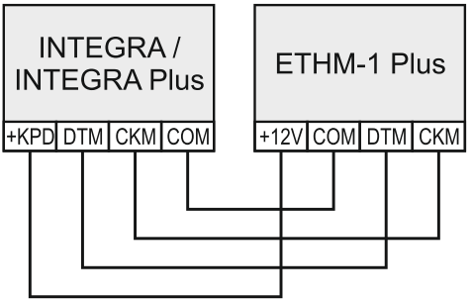 ETHM1 | 12V - +12V DC | +KPD
 | COM - Masse | COM
 | TMP - Sabotage | <----- gebrückt Modul -----> |  |  |  | Gebrückt, an COM des Moduls, da kein Sabobüerwachung nötig
 | DTM - Daten | DTM
Thanks to SATEL Sp. z.o.o. for the picture
 | CKM - Uhr | CKM
INT-E
INT-E | 12V - +12V DC | EX1 |  |  | Schalter 10 aus
 | COM - Masse | COM (EX1) |  |  | Schalter 1,2,4 aktiv um Adresse 11 zuzuweisen
 | TMP - Sabotage | <----- gebrückt Modul -COM ---->
 | DTM - Daten | DT1
Thanks to SATEL Sp. z.o.o. for the picture
 | CKM - Uhr | CK1
INT-KNX2 | 12V - +12V DC | EX1 |  |  | Schalter 3,4 aktiv um Adresse 12 zuzuweisen
INT-KNX2
 | COM - Masse | COM (EX1) |  |  | Schalter 8 für 40 Ausgänge
 | TMP - Sabotage | <----- gebrückt Modul -COM ----> |  |  |  | Gebrückt, an COM des Moduls, da kein Sabobüerwachung nötig
 | DT - Daten | DT1
Thanks to SATEL Sp. z.o.o. for the picture
 | CK - Uhr | CK1
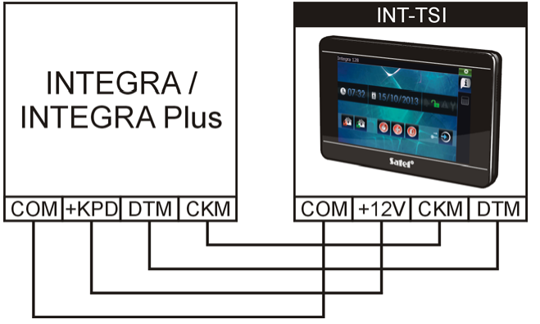 INT-TSI | 12V - +12V DC | +KPD |  |  |  | INTEGRA 24, INTEGRA 32 und INTEGRA 128-WRL muss über OUT1 / OUT2 Lastausgang Typ Energie. Leitungsdurschnitt 0,5 mm alle 25 M eine Leitung mehr bis 100 M max.
 | COM - Masse | COM
 | DTM - Daten | DTM
 | CKM - Uhr | CKM
 | Z1,Z2 Meldelinien
Thanks to SATEL Sp. z.o.o. for the picture
 | RSA,RSB |  |  |  |  | Klemmen für zukünftige Anwendungen, Aktuell nicht in Verwendung
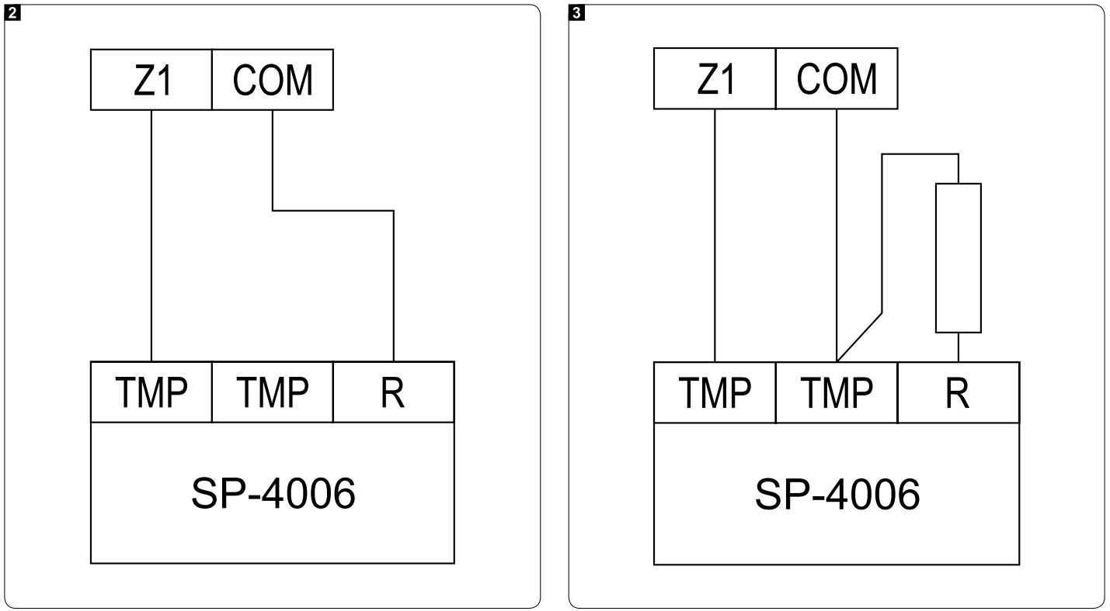 SP-4006 |  |  |  |  | J6/J7 Steuerung mit der Masse. |  | Linientyp: 8: Melder fehlt Sensib.: Ausg.:16 Reaktionstyp: 24h Sabotage Eingangszeit: 0 Sek (Global vergeben) Maximale Verletzungszeit / Maximale Türöffnungszeit : 0 Sek Rest ist leer

 | 12V - +12V DC | OUT4 | ROT | GELB |  | Über LSA Leiste | Energie
 | GND - Masse | COM(OUT4) | SCHWARZ | WEISS |  | Über LSA Leiste
 | STO - Eingang optischen Signalisierung | OUT16 | BRAUN | BLAU |  | Über LSA Leiste | Ausgangstyp: Einbruchalarm POL+ deaktiv
 | STA - Eingang akustische Signalisierung | OUT15 | GELB | WEISS |  | Über LSA Leiste | Ausgangstyp: Einbruchalarm POL+ deaktiv
 | TMP - Sabotage | Z04/COM - mit 2K2 Widerstand EOL | BLAU | BRAUN |  | Widerstand von R an TMP und von TMP an COM, EOL Über LSA Leiste | Linientyp: EOL
 | TMP - Sabotage | COM(Z16) mit Widerstand | GRÜN | WEISS |  | Über LSA Leiste
Thanks to SATEL Sp. z.o.o. for the picture
 | R - Klemmen für Widerstand | COM - ohne Widerstand | HELLBLAU | GRÜN |  | Ohne Widerstand direkt an COM, NC Über LSA Leiste | NC
 | SENS., TMP
SPW-220 | TMP - Sabotage | Z01 INT-E | BRAUN | BRAUN |  |  | 24 Sabotage
 | TMP - Sabotage | COM(Z01 INT-E) | WEISS | WEISS |  |  | 24 Sabotage
 | SO - Eingang optischen Signalisierung | COM | WEISS | WEISS
 | SO + Eingang optischen Signalisierung | OUT1 | BLAU | BLAU |  |  | Ausgangstyp: Einbruchalarm POL+ deaktiv
 | SA - Eingang akustische Signalisierung | COM | WEISS | WEISS
Thanks to SATEL Sp. z.o.o. for the picture
 | SA + Eingang akustische Signalisierung | OUT2 | GELB | GELB |  |  | Ausgangstyp: Einbruchalarm POL+ deaktiv
FD-1 | 12V - +12V DC | OUT3 |  |  |  |  | Energie
 | COM - Masse | COM(OUT3)
 | TMP - Sabotage | COM(Z11) (2EOL/NC)
 | TMP - Sabotage |  |  |  |  | Gemäß Zeichnung Widerstand 1K1 NC in TMP
 | NC - Relais NC |  |  |  |  | Gemäß Zeichnung Widerstand 1K1 NC in TMP | 24H TECHNISCHE - WASSERLECK
Thanks to SATEL Sp. z.o.o. for the picture
 | NC - Relais NC | Z11 (2EOL/NC) |  |  |  | Gemäß Zeichnung Widerstand 1K1 NC in NC
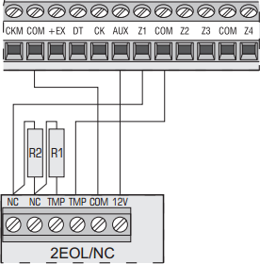 VD-1 | 12V - +12V DC | OUT3 | ROT | ROT |  |  | Energie
 | COM - Masse | COM(OUT3) | BLAU | BLAU
 | TMP - Sabotage | COM(Z02 INTE) (2EOL/NC) | WEISS | WEISS |  |  | 24H Vibration
 | TMP - Sabotage |  |  |  |  | Gemäß Zeichnung Widerstand 1K1 TMP in NC | 24H Vibration
 | NC - Relais NC |  |  |  |  | Gemäß Zeichnung Widerstand 1K1 NC in NC
Thanks to SATEL Sp. z.o.o. for the picture
 | NC - Relais NC | Z02 INTE (2EOL/NC) | GELB | GELB
Thanks to SATEL Sp. z.o.o. for the picture
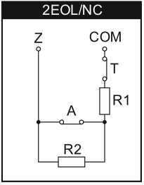 Tür/Fenstermelder | 2 Drähte Sabo 2 Drähte Melder | Erweiterungsmodul INT-E Z1-Z8 (2EOL/NC) | Erweiterungsmodul INT-E R1 / R2 = 1K1 |  |  | Erweiterungsmodul INT-E R1 / R2 = 1K1 | Zwangspriorität
1k1
TMP
TMP
NC
NC
 | SABO Draht | COM(Z1)
 | SABO Draht
 | NC - Draht
1k1
 | NC - Draht | Z1
HAUSTÜR | NC | Z03 INT-E | SCHWARZ | SCHWARZ
 |  | COM ( Z03 INT-E) | WEISS | WEISS
Kellertür | NC | Z05 INT-E | BLAU | BLAU
 |  | COM ( Z05 INT-E) | ROT | ROT
Sabotage Gehäuse | NC | Z08 INT-E | WEISS | WEISS
 |  | COM ( Z08 INT-E) | WEISS | WEISS

